画面遷移フロー
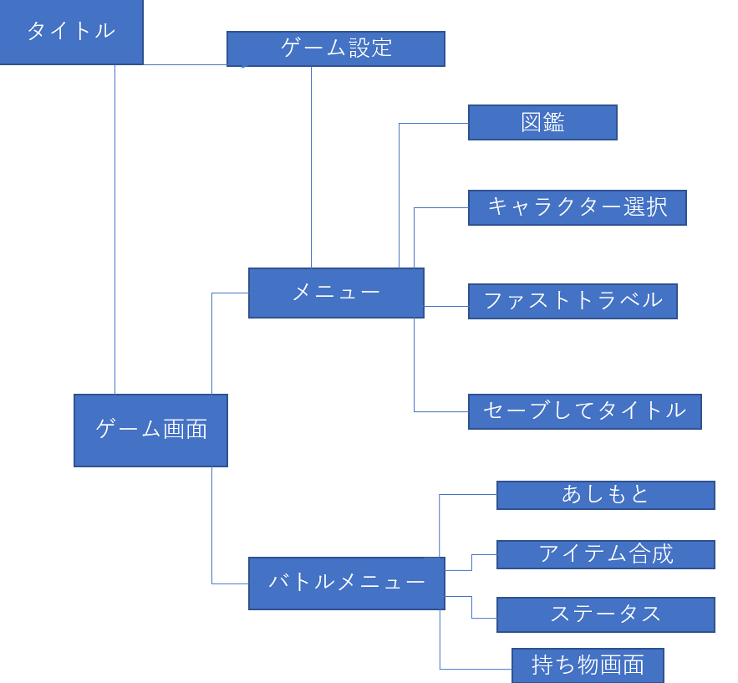
画面遷移フロー

プレイヤー詳細画面
キャラクター詳細画面

キャラクター詳細画面でのキー操作
 | カーソル移動 | UPキー,RIGHTキー,DOWNキー,LEFTキー
 | 決定 | ENTERキー
 | １つ目に戻る | ESCAPEキー

装備欄選択時は'持ち物画面'へ

装備欄選択
フロー
キャラクター詳細画面
持ち物画面

パートナー詳細画面
パートナー詳細画面イメージ
 | 画像創る

規定の場面からで表示変化 | キャラクター選択画面から来たときは、パートナーのステータス表示なし

パートナー詳細画面でのキー操作
 | カーソル移動 | UPキー,RIGHTキー,DOWNキー,LEFTキー
 | 決定 | ENTERキー
 | １つ目に戻る | ESCAPEキー

装備欄選択時は'持ち物画面'へ

装備欄選択
フロー

パートナー詳細画面
持ち物画面

持ち物画面
持ち物画面イメージ
 | 画像創る

プレイヤー詳細、パートナー詳細画面から遷移した場合はその欄のみの表示 |  |  | 例)プレイヤー詳細で武器欄を選択→武器欄のみ表示

カテゴリ | 左から
 | すべて→武器→防具→概念礼装→遠距離武器→弾→薬→杖→宝具思念体→食べ物→壺→素材

持ち物画面でのキー操作 | カーソル移動 | UPキー,DOWNキー
 | カテゴリ変更 | RIGHTキー,LEFTキー
 | 選択 | ENTERキー
 | メニューに戻る | ESCAPEキー

アイテムを選択したらアクション選択が出現。 |  | 詳しくは'アイテム別アクション選択'参照

フロー
持ち物画面
アイテム別アクションコマンド

